単体テスト流れ
１、Lasmbda界面にアクセスする
２、ソースコードツールバーの「 Test 」ボタンのプールダウンを開いて、「 Conifgure test event 」をクリック。
３、Event JSON のダミーログを作成する。
LambdaからLog情報を取得する際に、Logのデータ型はdase64です。 よって、Keyー「"data"」の内容を先に dase64に切替する必要。
ダミーログの変型方法：
４，DesktopにあるIDE：Pycharmを開いて、用意した変型ソースコードがある。
５，ソースコードの引数「 Log_event」にダミーログを貼り付けて交換変更。
６、IDEの右上の「▷」運転ボタンを押して変型を実施する。
７，出力の結果をEvent JSON のdata に貼り付ける
８，「Invoke」 あるいは 「test」ボタン を押してテストを実施する
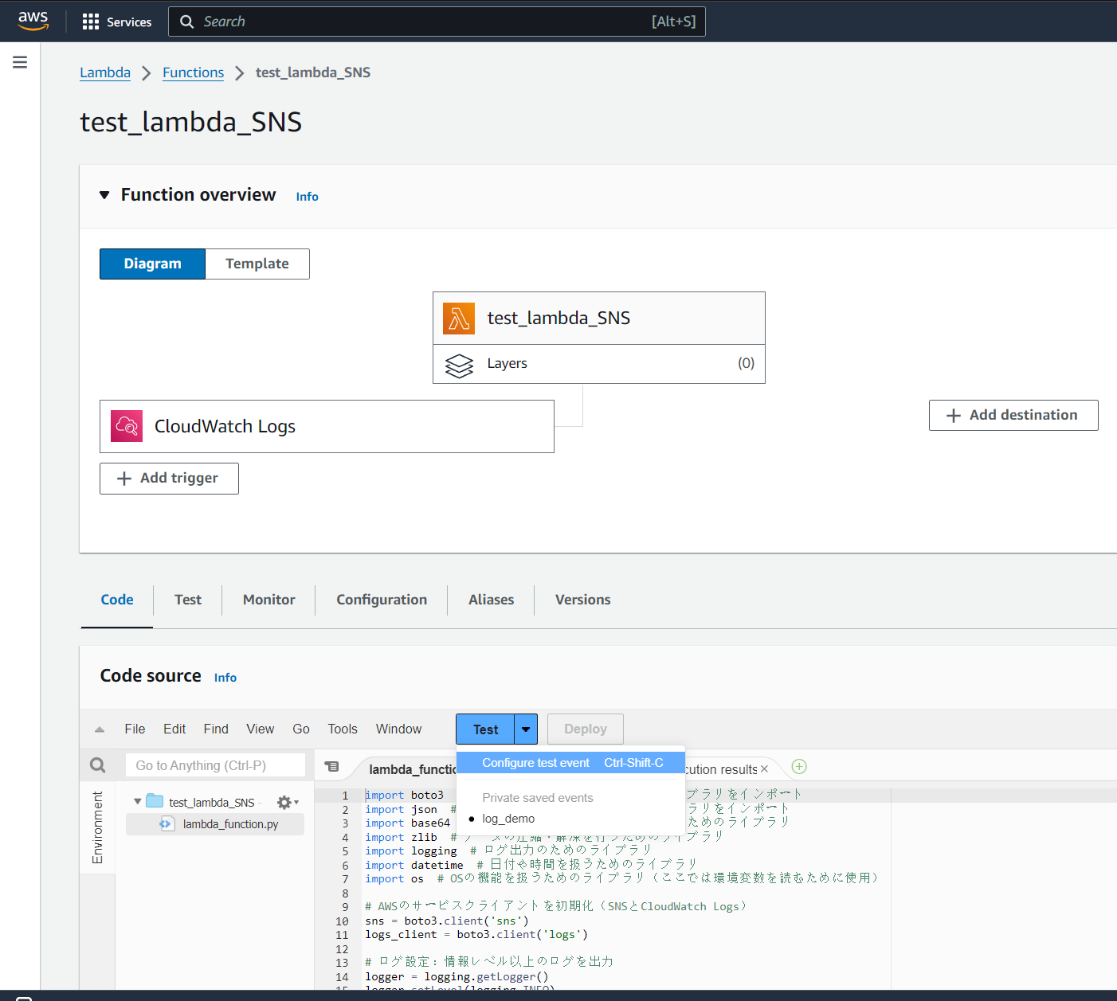
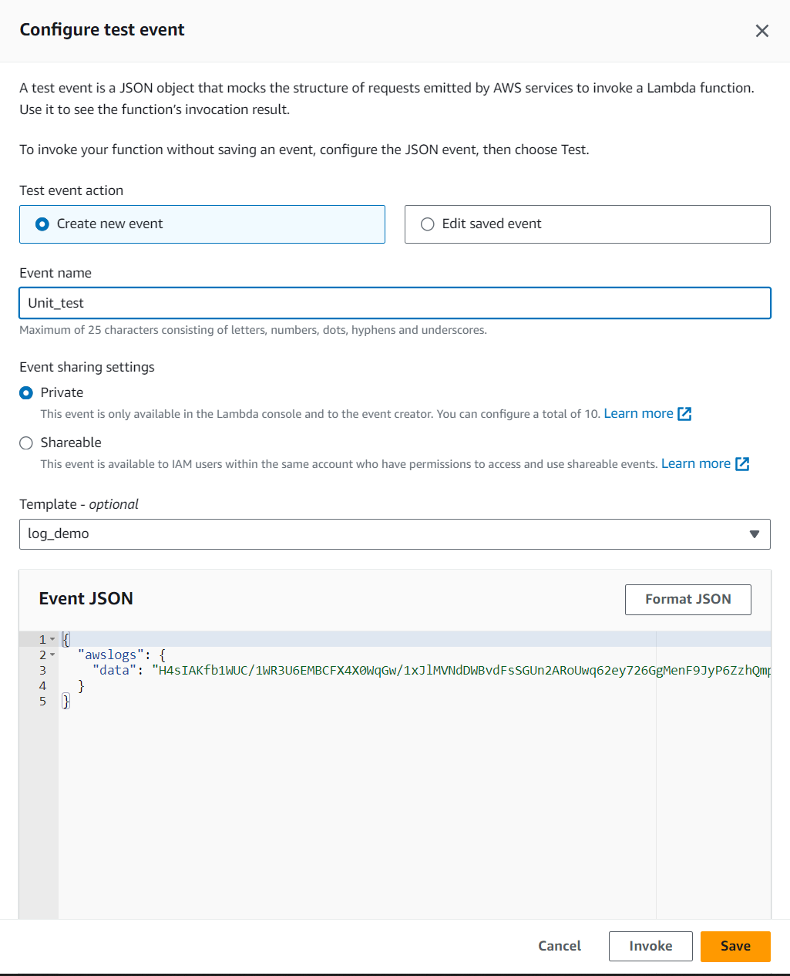

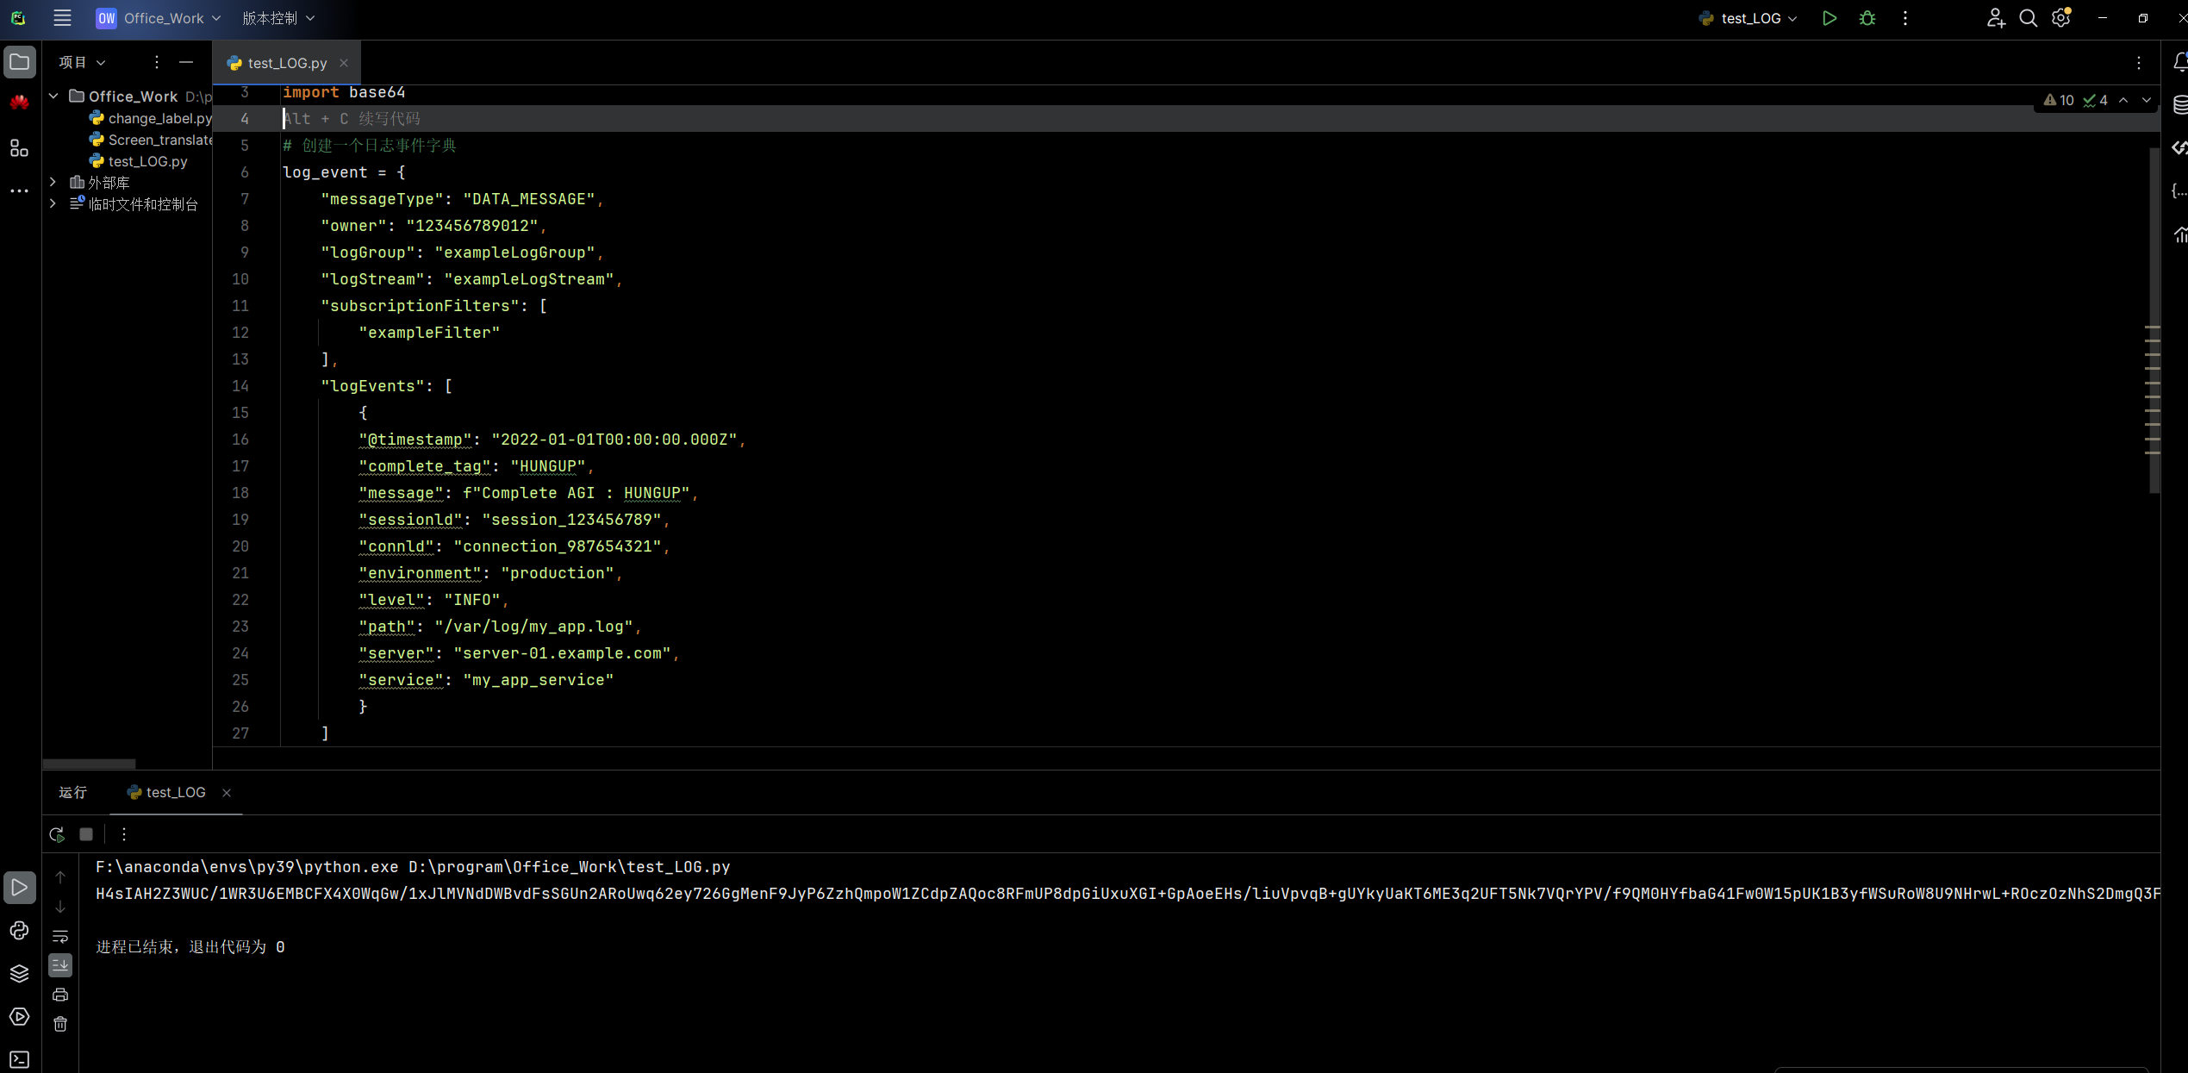
１
４１

